POG 301 DH
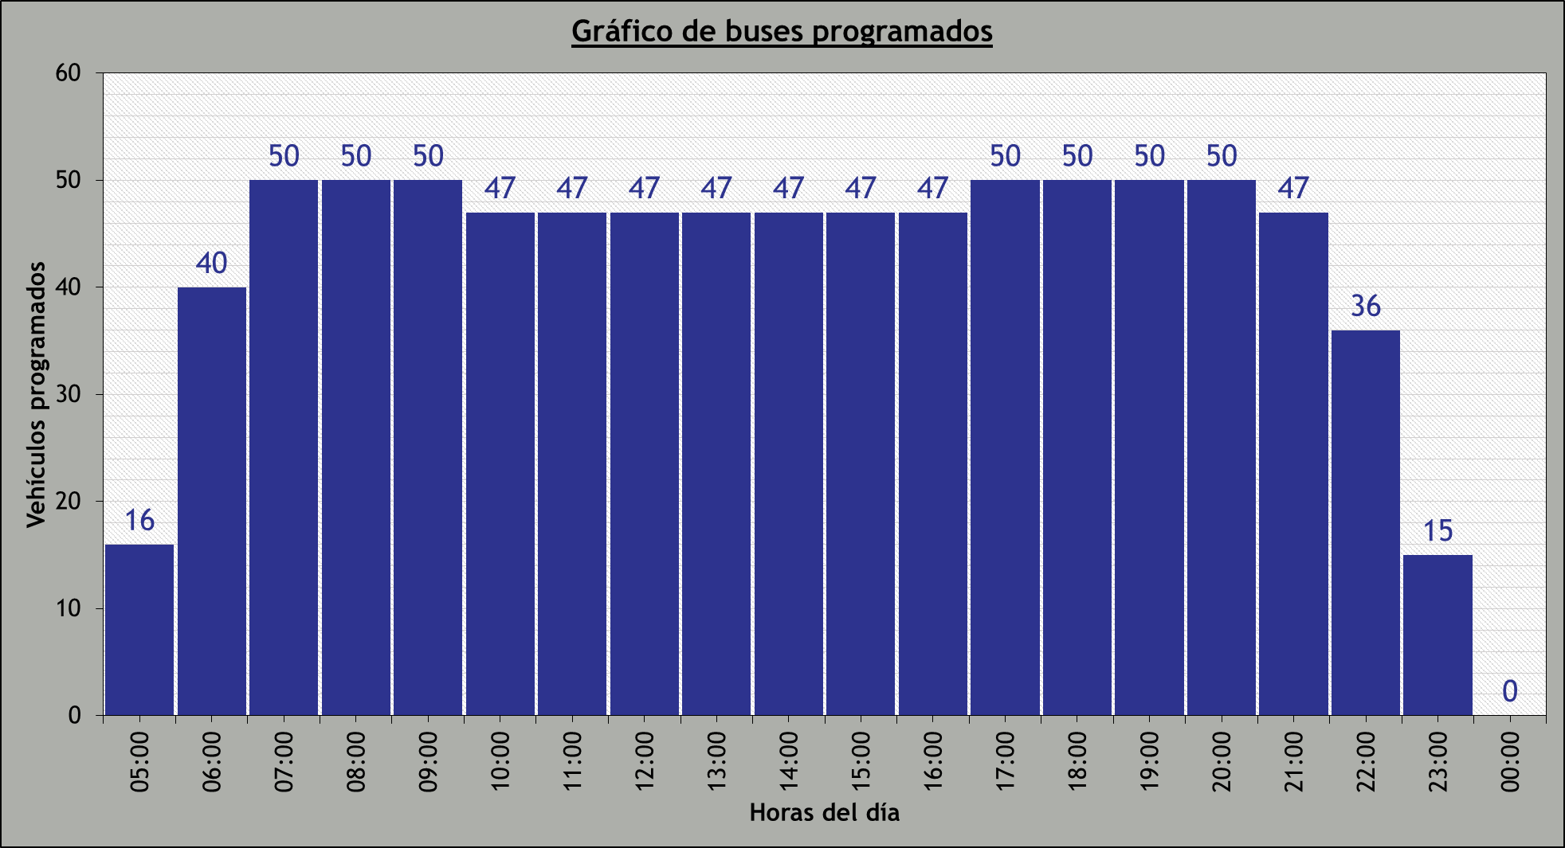
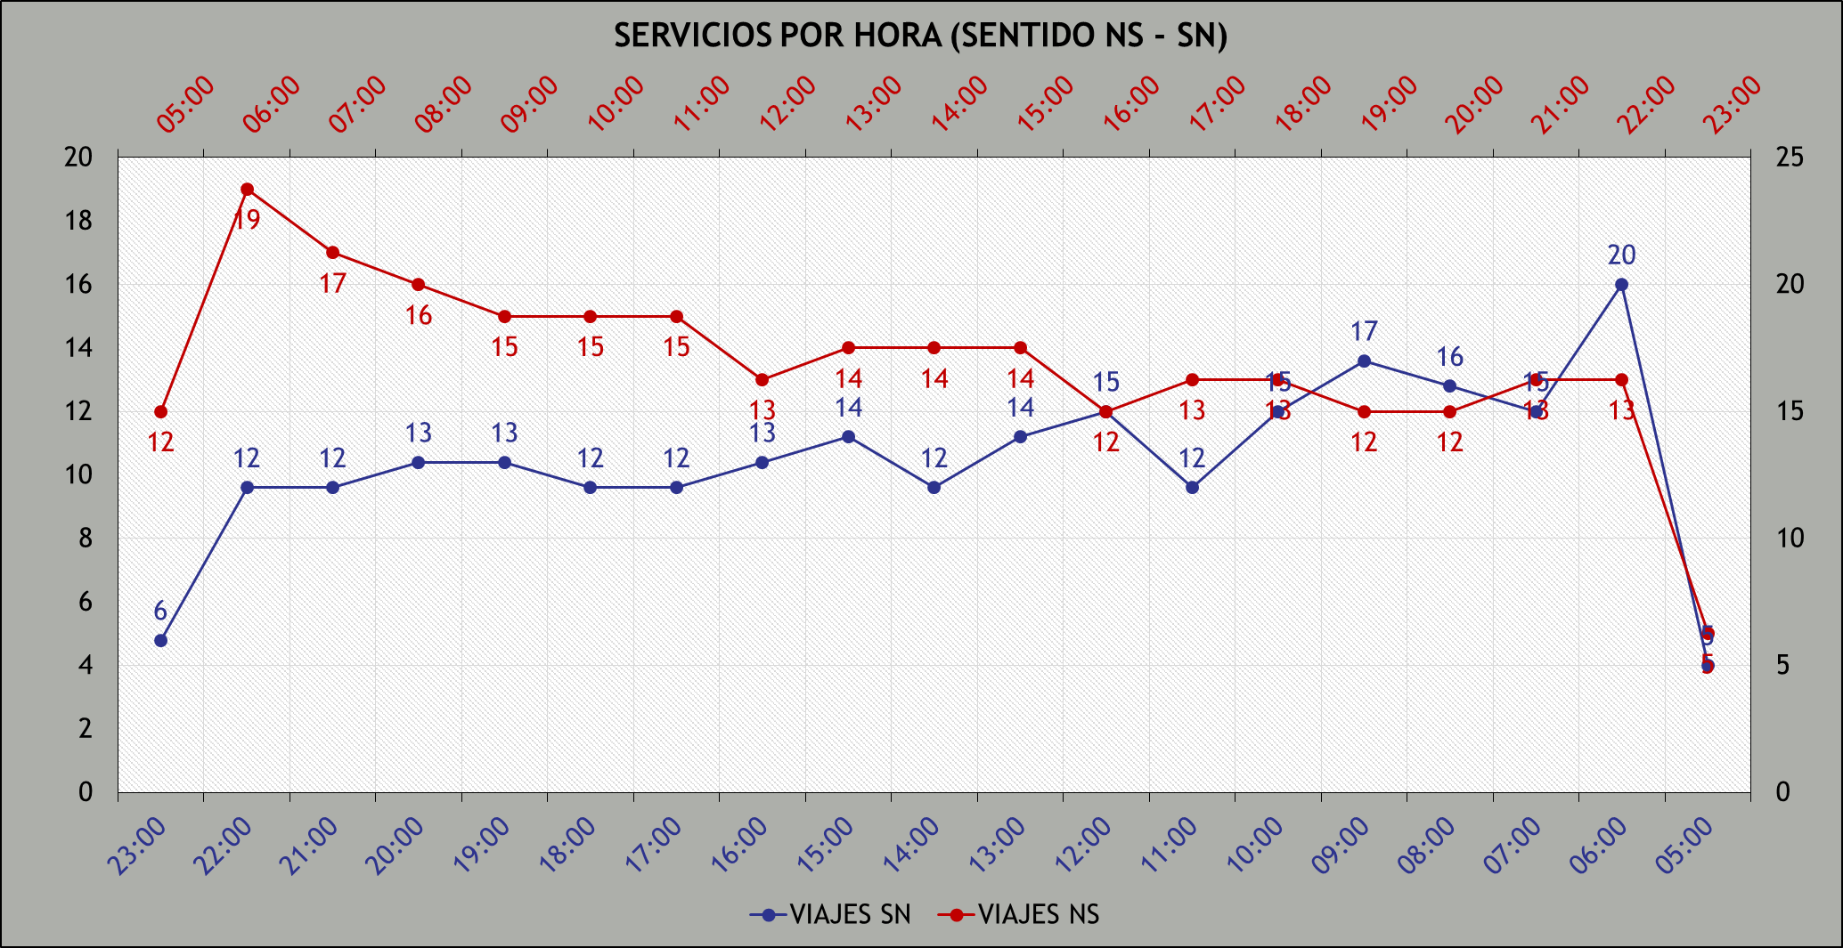
PROGRAMACIÓN OPERACIONAL GENERAL (POG) RUTA 301 - CORREDOR COMPLEMENTARIO TACNA - GARCILASO - AREQUIPA

 |  |  |  | GERENCIA: |  | OPERACIONES |  |  |  | TIPO DE DÍA: | HÁBIL (LUNES A VIERNES).
 |  |  |  | ÁREA: |  | PLANIFIC. Y PROGRAMACIÓN |  |  |  | HORARIO: | 0500 - 2400
 |  |  |  | PROGRAMADOR: |  | RENATO CHALCO MENDOZA |  |  |  | TIPO DE BUS: | BUS DE 12 m.

PERIODO |  | BUSES | Tiempo de viaje N-S (min.) | Tiempo de viaje S-N (min.) | Tiempo total o Ciclo (min) | Intervalo N-S (hh:mm:ss) | Intervalo S-N (hh:mm:ss) | DISTANCIA N-S (km) | DISTANCIA S-N (km) | D. TOTAL CIRCUITO (km) | VIAJES NS | VIAJES SN | TOTAL VIAJES | N° DE VUELTAS | TOTAL KM NS | TOTAL KM SN | TOTAL KM | VEL. COMERC. NS (km/h) | VEL. COMERC. SN (km/h) | VEL. COMERC. CIRCUITO (km/h) | KM en vacío PATIO-CABECERA <=>
5:00:00 | 6:00:00 | 16 | 52 | 53 | 105 | 0:05:15 | 0:05:15 | 15.93 | 16.67 | 32.59 | 12 | 5 | 17 | 248.00 | 191.1 | 83.3 | 274.4 | 18.4 | 18.9 | 18.6 | 60.1
6:00:00 | 7:00:00 | 40 | 78 | 78 | 156 | 0:03:00 | 0:03:00 |  |  |  | 19 | 20 | 39 |  | 302.6 | 333.3 | 635.9 | 12.3 | 12.8 | 12.5 | 174.7
7:00:00 | 8:00:00 | 50 | 96 | 92 | 188 | 0:03:37 | 0:03:37 |  |  |  | 17 | 15 | 32 |  | 270.7 | 250.0 | 520.7 | 10.0 | 10.9 | 10.4 | 86.4
8:00:00 | 9:00:00 | 50 | 96 | 92 | 188 | 0:03:37 | 0:03:37 |  |  |  | 16 | 16 | 32 |  | 254.8 | 266.6 | 521.4 | 10.0 | 10.9 | 10.4 | 0.0
9:00:00 | 10:00:00 | 50 | 96 | 92 | 188 | 0:03:37 | 0:03:37 |  |  |  | 15 | 17 | 32 |  | 238.9 | 283.3 | 522.2 | 10.0 | 10.9 | 10.4 | 0.0
10:00:00 | 11:00:00 | 47 | 99 | 100 | 199 | 0:03:50 | 0:03:50 |  |  |  | 15 | 15 | 30 |  | 238.9 | 250.0 | 488.9 | 9.7 | 10.0 | 9.8 | 0.5
11:00:00 | 12:00:00 | 47 | 99 | 100 | 199 | 0:03:50 | 0:03:50 |  |  |  | 15 | 12 | 27 |  | 238.9 | 200.0 | 438.9 | 9.7 | 10.0 | 9.8 | 0.0
12:00:00 | 13:00:00 | 47 | 99 | 100 | 199 | 0:03:50 | 0:03:50 |  |  |  | 13 | 15 | 28 |  | 207.0 | 250.0 | 457.0 | 9.7 | 10.0 | 9.8 | 32.0
13:00:00 | 14:00:00 | 47 | 103 | 104 | 207 | 0:03:59 | 0:03:59 |  |  |  | 14 | 14 | 28 |  | 223.0 | 233.3 | 456.3 | 9.3 | 9.6 | 9.4 | 0.0
14:00:00 | 15:00:00 | 47 | 103 | 104 | 207 | 0:03:59 | 0:03:59 |  |  |  | 14 | 12 | 26 |  | 223.0 | 200.0 | 422.9 | 9.3 | 9.6 | 9.4 | 0.0
15:00:00 | 16:00:00 | 47 | 103 | 104 | 207 | 0:03:59 | 0:03:59 |  |  |  | 14 | 14 | 28 |  | 223.0 | 233.3 | 456.3 | 9.3 | 9.6 | 9.4 | 0.0
16:00:00 | 17:00:00 | 47 | 121 | 120 | 241 | 0:04:38 | 0:04:38 |  |  |  | 12 | 13 | 25 |  | 191.1 | 216.6 | 407.7 | 7.9 | 8.3 | 8.1 | 2.0
17:00:00 | 18:00:00 | 50 | 121 | 120 | 241 | 0:04:38 | 0:04:38 |  |  |  | 13 | 12 | 25 |  | 207.0 | 200.0 | 407.0 | 7.9 | 8.3 | 8.1 | 1.0
18:00:00 | 19:00:00 | 50 | 121 | 120 | 241 | 0:04:38 | 0:04:38 |  |  |  | 13 | 12 | 25 |  | 207.0 | 200.0 | 407.0 | 7.9 | 8.3 | 8.1 | 0.0
19:00:00 | 20:00:00 | 50 | 121 | 120 | 241 | 0:04:38 | 0:04:38 |  |  |  | 12 | 13 | 25 |  | 191.1 | 216.6 | 407.7 | 7.9 | 8.3 | 8.1 | 0.0
20:00:00 | 21:00:00 | 50 | 121 | 120 | 241 | 0:04:38 | 0:04:38 |  |  |  | 12 | 13 | 25 |  | 191.1 | 216.6 | 407.7 | 7.9 | 8.3 | 8.1 | 0.0
21:00:00 | 22:00:00 | 47 | 91 | 102 | 193 | 0:04:36 | 0:04:36 |  |  |  | 13 | 12 | 25 |  | 207.0 | 200.0 | 407.0 | 10.5 | 9.8 | 10.1 | 0.0
22:00:00 | 23:00:00 | 36 | 91 | 102 | 193 | 0:04:36 | 0:04:36 |  |  |  | 13 | 12 | 25 |  | 207.0 | 200.0 | 407.0 | 10.5 | 9.8 | 10.1 | 1.5
23:00:00 | 1900-01-01 00:00:00 | 15 | 75 | 77 | 152 | 0:10:08 | 0:10:08 |  |  |  | 5 | 6 | 11 |  | 79.6 | 100.0 | 179.6 | 12.7 | 13.0 | 12.7 | 411.2
1900-01-01 00:00:00 | 1900-01-01 02:00:00 | 0 |  |  |  |  |  |  |  |  | 257 | 248 | 505 |  | 4,092.73 | 4,132.92 | 8,225.65 | 10.03 | 10.39 | 10.20 | 769.36

